ログイン
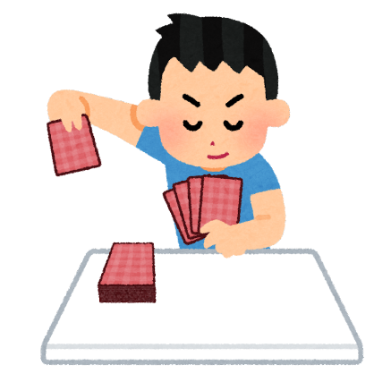
画面レイアウト | 画面名 | ログイン | 作成日 | 2022-10-24 | 作成者 | 2022-10-24
 | システム名 | 伊勢大富豪 | 更新日 |  | 更新者
 | 備考


伊勢大富豪

神戸太郎
32文字まで登録が可能
ユーザーID

ログインが完了すると、ロビー画面に遷移

ロビー
画面レイアウト | 画面名 | ロビー | 作成日 | 2022-10-24 | 作成者 | 2022-10-24
 | システム名 | 伊勢大富豪 | 更新日 |  | 更新者
 | 備考

ロビー
ログインした人の名前が表示される

神戸太郎

成績閲覧画面に遷移

マッチング画面に遷移

成績
画面レイアウト | 画面名 | 成績 | 作成日 | 2022-10-24 | 作成者 | 2022-10-24
 | システム名 | 伊勢大富豪 | 更新日 |  | 更新者
 | 備考

成績
ログインした人の名前が表示される

神戸太郎

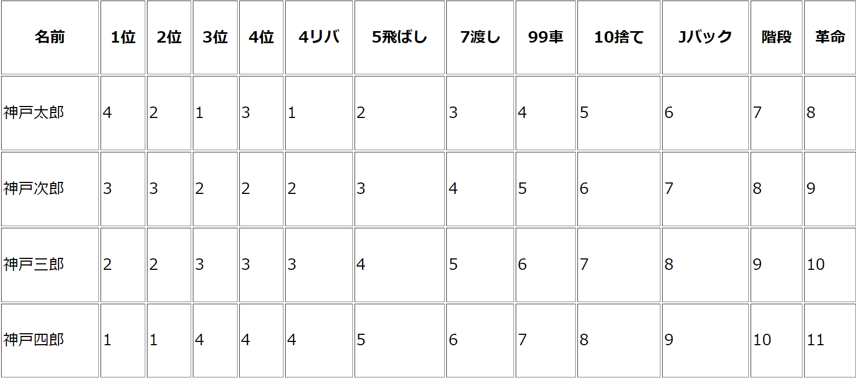

ロビー画面に遷移
1位になった回数が多い人から、上から順番に表示

マッチング
画面レイアウト | 画面名 | マッチング | 作成日 | 2022-10-24 | 作成者 | 2022-10-24
 | システム名 | 伊勢大富豪 | 更新日 |  | 更新者
 | 備考

マッチング
ログインした人の名前が表示される

神戸太郎
準備完了ボタンを押下すると、枠線の色が赤になる

1P
神戸太郎

2P
神戸二郎

3P
Loading...

全員が準備完了したら、数秒後に自動的にゲームを開始する
Loading...
4P

対戦
画面レイアウト | 画面名 | 対戦 | 作成日 | 2022-10-24 | 作成者 | 2022-10-24
 | システム名 | 伊勢大富豪 | 更新日 |  | 更新者
 | 備考

革命中
革命時は「革命中」と点滅表示される
神戸三郎



神戸四郎
神戸二郎

残り枚数：26

神戸太郎

矢印は4リバされるとすべて逆向きになる
自分の番になると、枠線の色が赤になる

